1.AHMAD (EL)
Foto Rencana Lokasi | UIN Sjech M. Djamil Djambek Bukittinggi
Nama: | Survei Jalan dan Gerbang
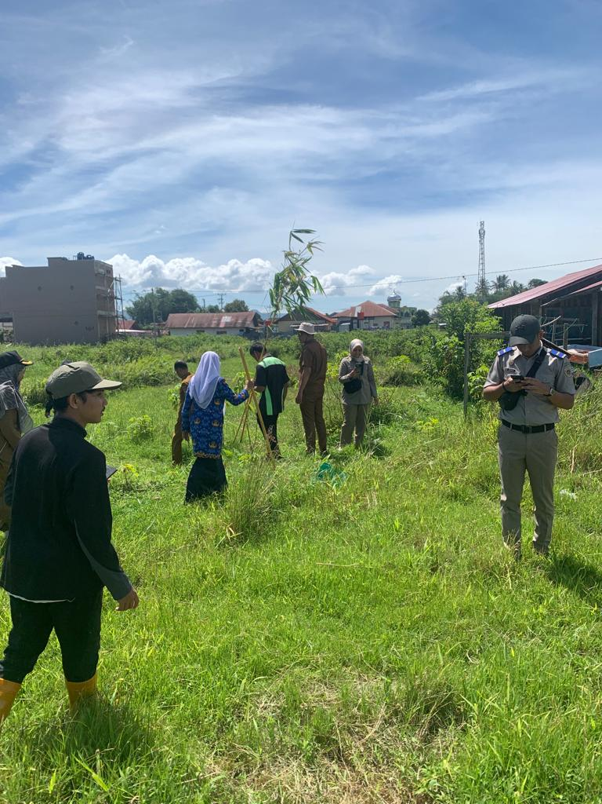

TAMPAK KONDISI OBJEK

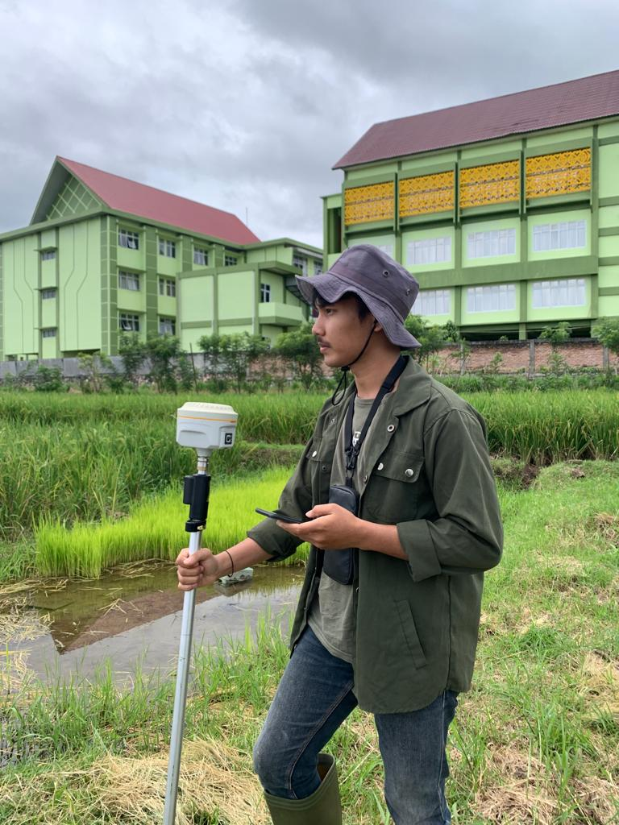

TAMPAK KONDISI OBJEK

Survey Pemetaan pembukaan lahan untuk pembangunan jalan dan gerbang
Utama di UIN Sjech M. Djamil Djambek Bukittinggi, dengan melibatkan
Instansi Pemerintah seperti Dinas PU, BPN kota Bukitting, Staff UIN, walinagari
dan surveyour. Melakukan pendataan pemilik lahan dan sekaligus menentukan
letak sistem koordinat pemeetaan lahan yang terdampak pada pembanguan
Jalan dan Gerbang.

2.AHMAD (EL)
Foto Rencana Lokasi | UIN Sjech M. Djamil Djambek Bukittinggi
Nama : | Survei Jalan dan Gerbang

TAMPAK KONDISI OBJEK

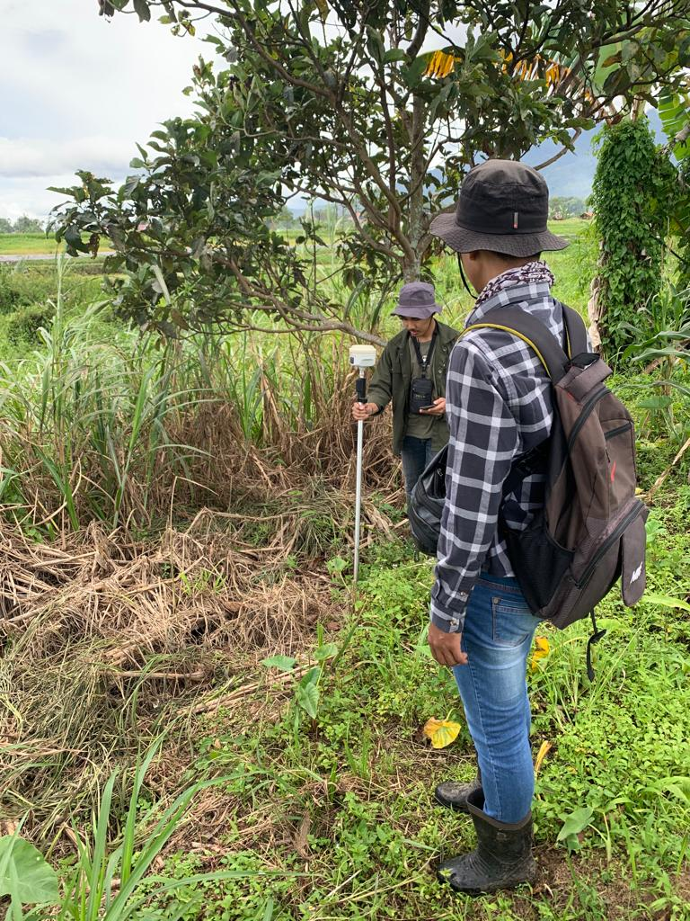

 |  | ,,,

TAMPAK KONDISI OBJEK

3.HERMAN
Foto Rencana Lokasi | UIN Sjech M. Djamil Djambek Bukittinggi
Nama: | Survei Jalan dan Gerbang
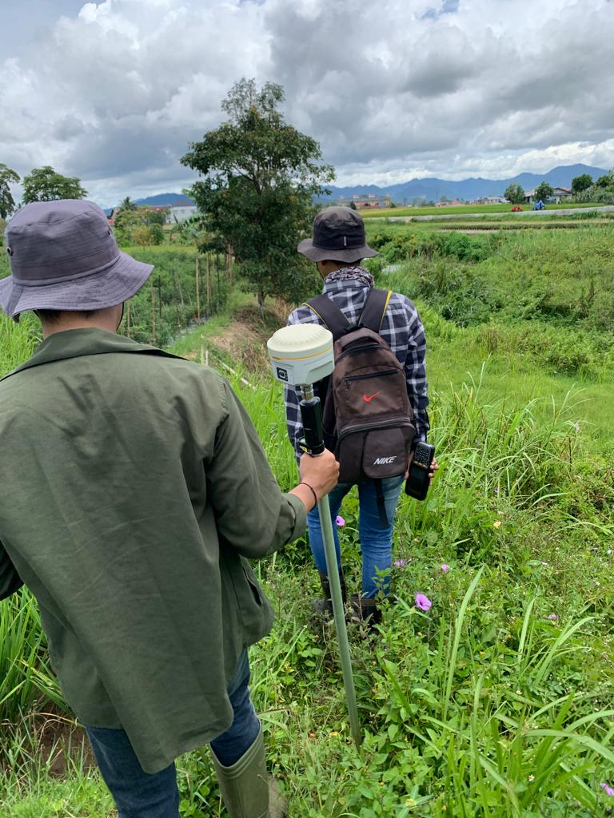

TAMPAK LOKASI

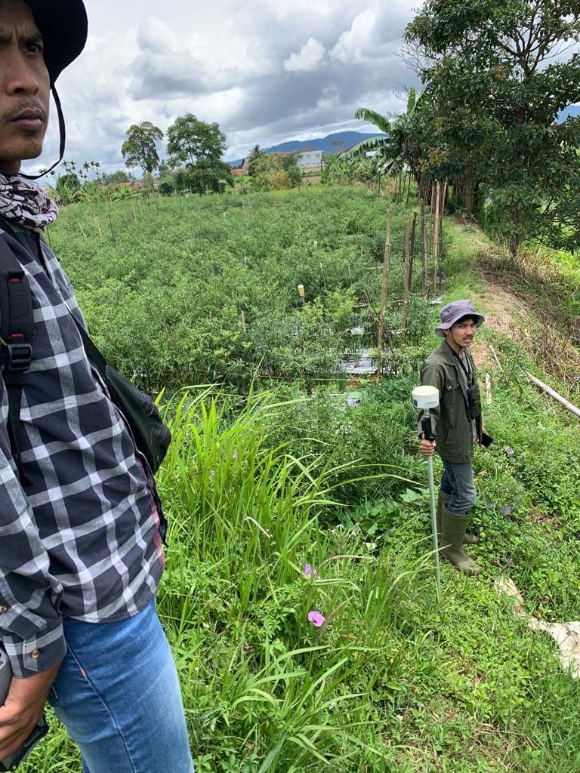

 |  | ,,,

TAMPAK LOKASI

4.HERMAN
Foto Rencana Lokasi | UIN Sjech M. Djamil Djambek Bukittinggi
Nama: | Survei Jalan dan Gerbang
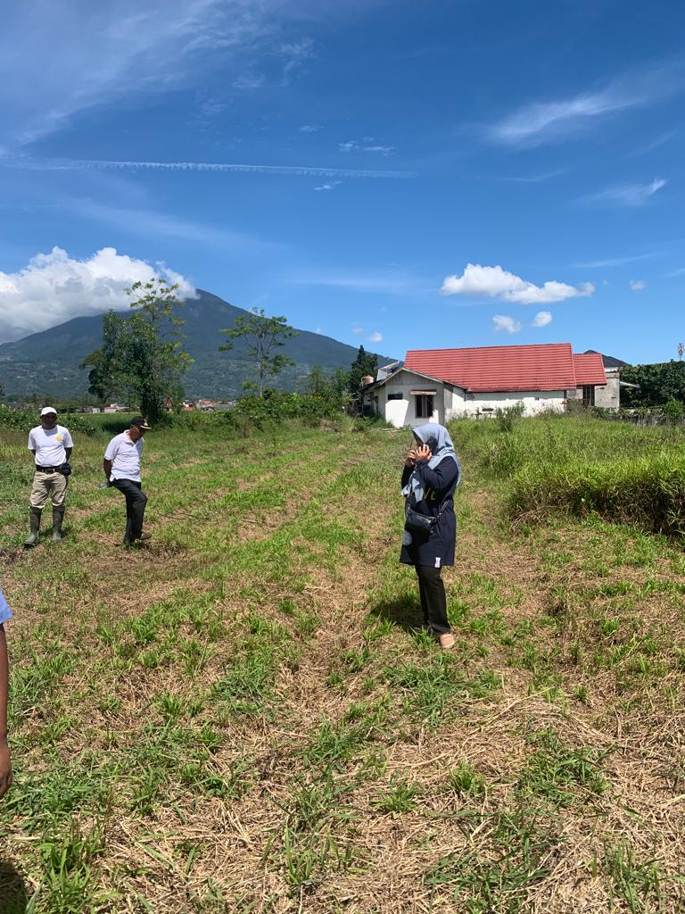

TAMPAK KONDISI OBJEK

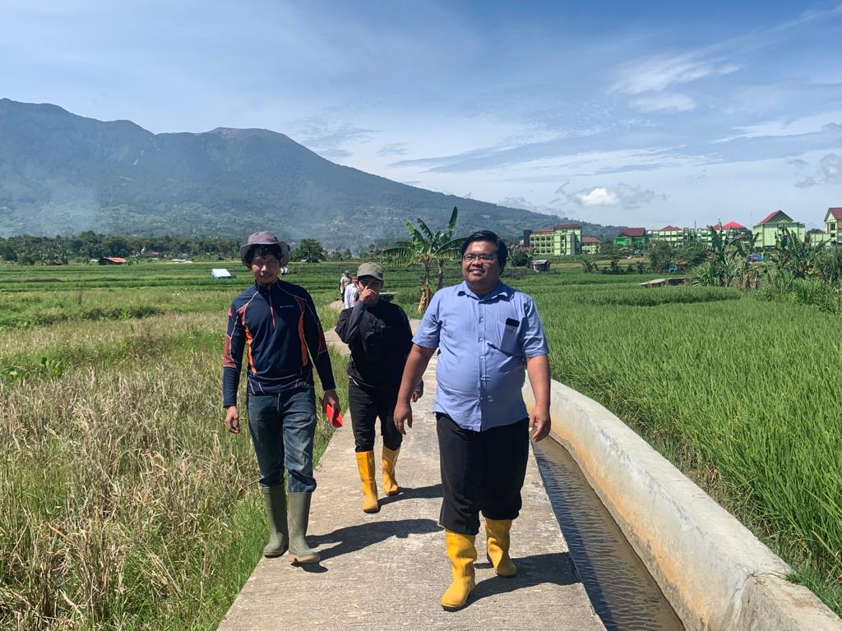

 |  | ,,,

TAMPAK LOKASI TANAH

5.HERMAN
Foto Rencana Lokasi | UIN Sjech M. Djamil Djambek Bukittinggi
Nama: | Survei Jalan dan Gerbang
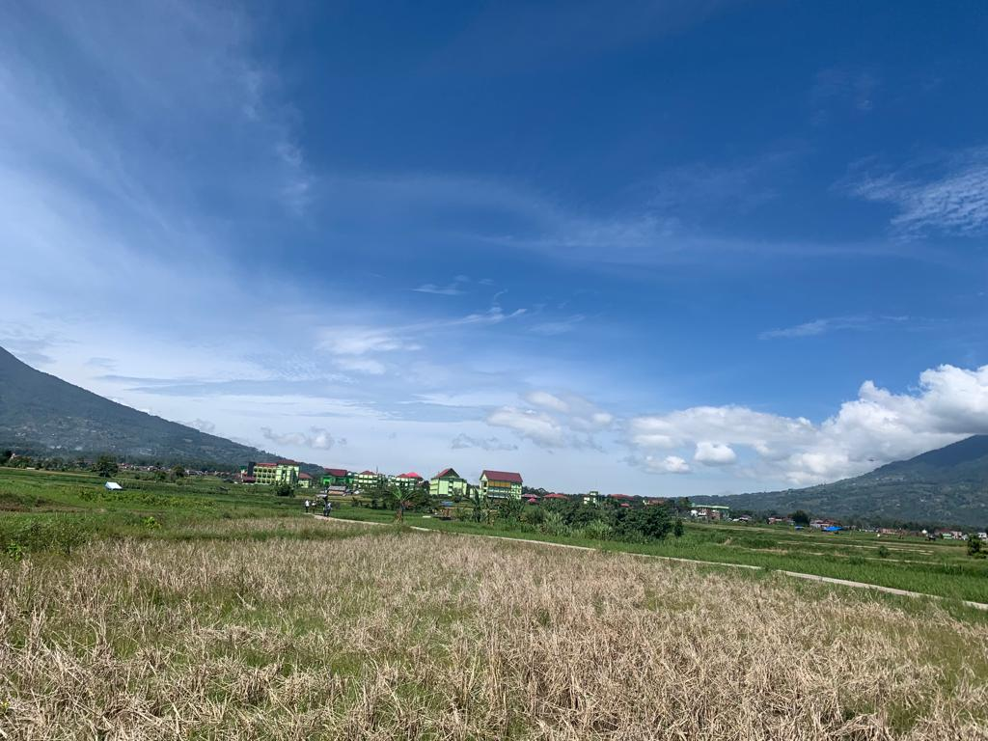

TAMPAK LOKASI

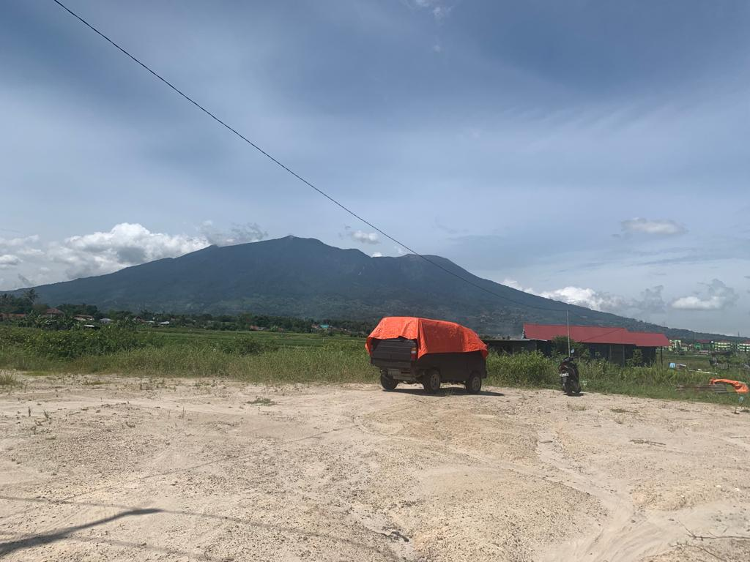

 |  | ,,,

TAMPAK OBJEK SEMI PERMANEN

